記載例
様式第13-1号

 | 発注者 |  | 野々市市長 |  |  |  |  | 宛
 | 工事名

 |  |  |  |  |  |  |  |  |  |  | 契約金額 |  | 139,500,000 |  | 円

 |  |  |  | 受注者（元請）

 |  |  |  | 住 所 | 石川県〇〇市〇〇町〇－〇

 |  |  |  | 名 称 | 〇〇建設株式会社

 |  |  |  | 共済契約者番号 |  |  |  |  | 100-9999

 |  |  |  | 共済証紙購入金額 |  |  |  |  | 302,400 |  |  |  |  |  | 円

 |  | 建設業退職金共済制度 掛金収納書 提出用台紙

工事に従事する建退共対象労働者の就労日数の和を記入してください。
掛金収納書を貼る（契約者から発注者用)
 | 当該工事における共済証紙購入の考え方 (該当する□に✓をチェックして下さい)

 |  | 1. 発注者の指示のとおり

工事に従事する全労働者のうち、建退共対象労働者の割合を記入してください。
 | レ | 2. 対象労働者数と当該労働者の就労日数を的確に把握している場合
 |  |  |  | 就労予定延人数 |  |  | 販売価格
 |  |  |  | 945 | 人日 | × | 320 |  | 円 | ＝ |  | 302,400 |  | 円

 |  | 3. 対象労働者数と当該労働者の就労日数の把握が困難な場合
 |  |  |  | 総工事費 |  |  | 購入率 |  | ※加入率
 |  |  |  |  | 円 | × |  | × |  | ％ | ＝ |  |  | 円

 |  |  |  |  |  |  | 1,000 |  | 70 | ％
 |  |  |  | ※対象工事における労働者の建退共加入率
 |  | 4.その他
 |  |  | 購入額の根拠を記入

総工事費・工事種別に応じた購入率を記入してください。
 |  | （参考）
 |  | 建設キャリアアップシステム登録情報
 |  | 共済契約者である元請負人の建設キャリアアップシステム事業者登録の有無 |  |  |  |  |  |  |  |  |  |  | （ 有 ・ 無 ）
 |  | 本工事について、現場・契約情報の建設キャリアアップシステムへの登録の有無 |  |  |  |  |  |  |  |  |  |  | （ 有 ・ 無 ）
 |  | 本工事について、カードリーダーの設置等、就業履歴が蓄積可能な環境の有無 |  |  |  |  |  |  |  |  |  |  | （ 有 ・ 無 ）

（参考）電子申請方式の書式
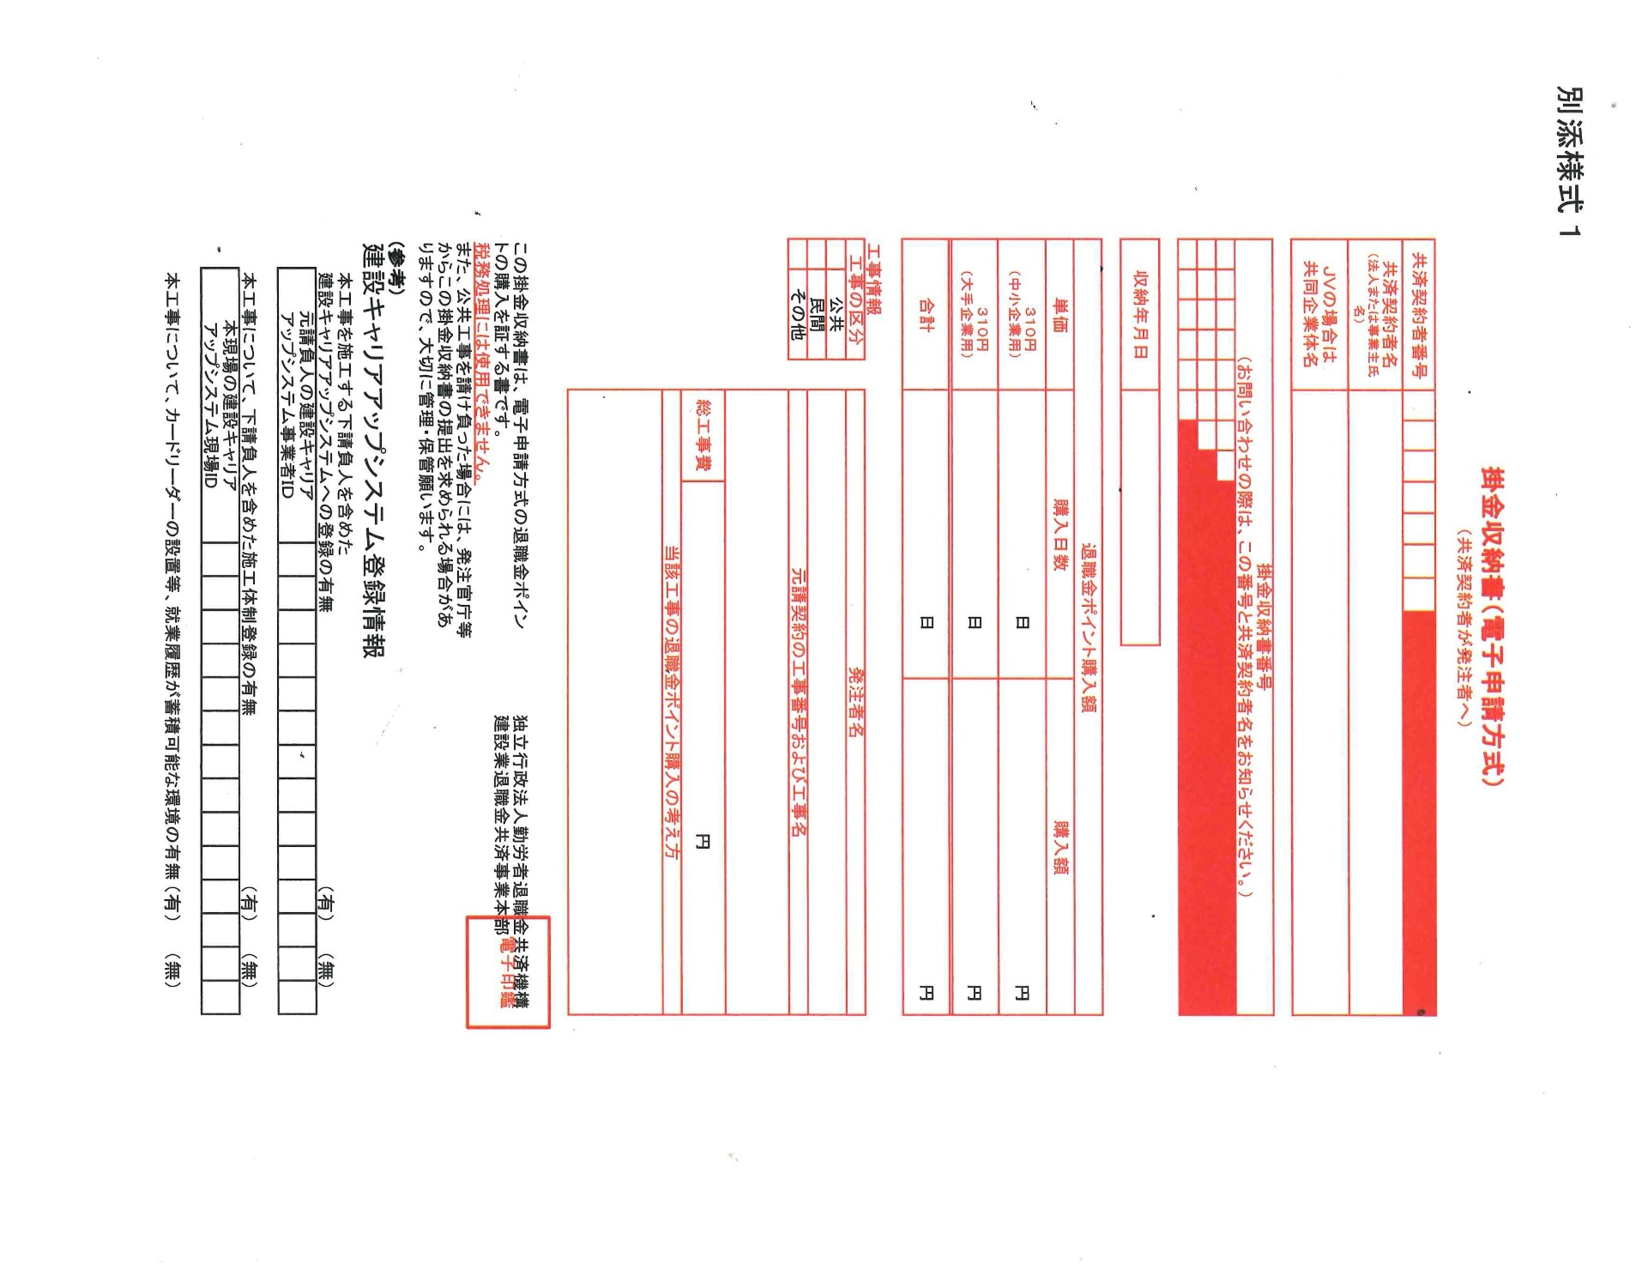
（参 考）

